Tabelle1
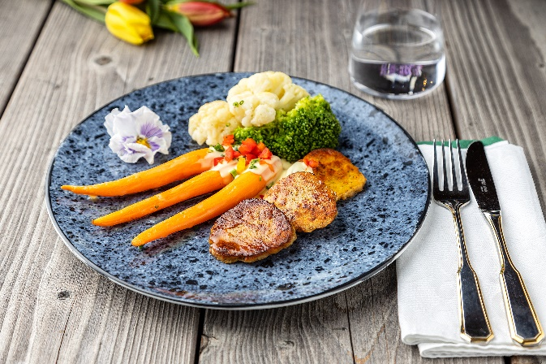
Gebratene Semmelknödelscheiben mit Marktgemüse und Sauce Hollandaise
Rezeptur / Vor- u. Nachkalkulation

Anzahl Portionen | 10 |  | Graue Felder können bearbeitet werden!

Artikel | Menge pro Port. in kg/l | Menge pro Anzahl Port. | Preis je kg/l/Stk. | Betrag gesamt | Verbrauch tatsächlich | Betrag tatsächlich
Burgis Semmelknödel | 0.150 | 1.500 |  | - € |  | - €
Blumenkohl frisch oder TK | 0.060 | 0.000 |  | - € |  | - €
Brokkoli frisch oder TK | 0.060 | 0.600 |  | - € |  | - €
Fingermöhrchen | 0.080 | 0.800 |  | - € |  | - €
Sauce Hollandaise | 0.050 | 0.500 |  | - € |  | - € | ZUBEREITUNG
Petersilie frisch | 0.002 | 0.020 |  | - € |  | - €
 |  | 0.000 |  | - € |  | - € | Den Blumenkohl und Brokkoli in heißem Salzwasser garen. Die Fingermöhrchen schälen, in Butter anschwenken, mit Zucker glasieren und mit Salz und Pfeffer würzen. Die Burgis Semmelknödel in gleichgroße Scheiben schneiden, in Butter von beiden Seiten goldgelb ausbacken und mit Pfeffer würzen. Das Gemüse auf einem Teller anrichten, mit der erhitzten, servierfertigen Sauce Hollandaise nappieren und die gebratenen Semmelknödelscheiben anlegen. Mit frischer Petersilie garnieren.
 |  | 0.000 |  | - € |  | - €
 |  | 0.000 |  | - € |  | - €
 |  | 0.000 |  | - € |  | - €
 |  | 0.000 |  | - € |  | - €
 |  | 0.000 |  | - € |  | - €
 |  | 0.000 |  | - € |  | - €
 |  | 0.000 |  | - € |  | - €
 |  | 0.000 |  | - € |  | - €
 |  | 0.000 |  | - € |  | - €
 |  | 0.000 |  | - € |  | - €
Gewürze | 0.002 | 0.020 |  | - € |  | - €
Salz, Pfeffer, Muskat | 0.000 | 0.000 |  | - € |  | - €
Öl, Butter, Divers | 0.010 | 0.100 |  | - € |  | - €
Betrag gesamt |  |  |  | - €
Betrag tatsächlich gesamt |  |  |  |  |  | - €
WE. Pro Pers. Kalkuliert |  |  |  | - €
plus Sicherheit in % | 6 |  |  | - €
WE.pro Pers. Gesamt |  |  |  | - €
WE.pro Pers. Tatsächlich |  |  |  |  |  | - €
plus Aufschlag in % | 320 | - € |  | - € | WE. In % | #DIV/0!
plus MwSt. in % | 19 | - € |  | - €
Verkaufspreis

